Detalhamento_Avarias
Detalhamento da Cobrança

Cliente | xxxx
Contrato: | xxxx

Placa: | SHM3G16 |  | VALOR TOTAL
Modelo: | TORO VOLCANO 2.0 16V TURBO DIE 4X4 4P C/AR - AUTOMÁTICO |  | R$180.00
Cor: | BRANCO POLAR

1 | Mão de obra troca do para-brisa | Valor | R$180.00
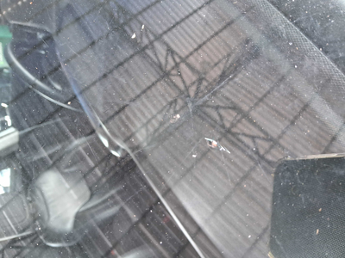

2 | CHECKLIST - Avaria reportada na peça 'roda_traseira_esquerda' (REVISAR) | Valor | R$0.00
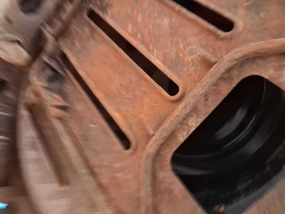

3 | PEÇA (cotação manual): parabrisa — Peça deve ser cotada à parte (informar valor manualmente). |  | R$0.00

